Jacobi
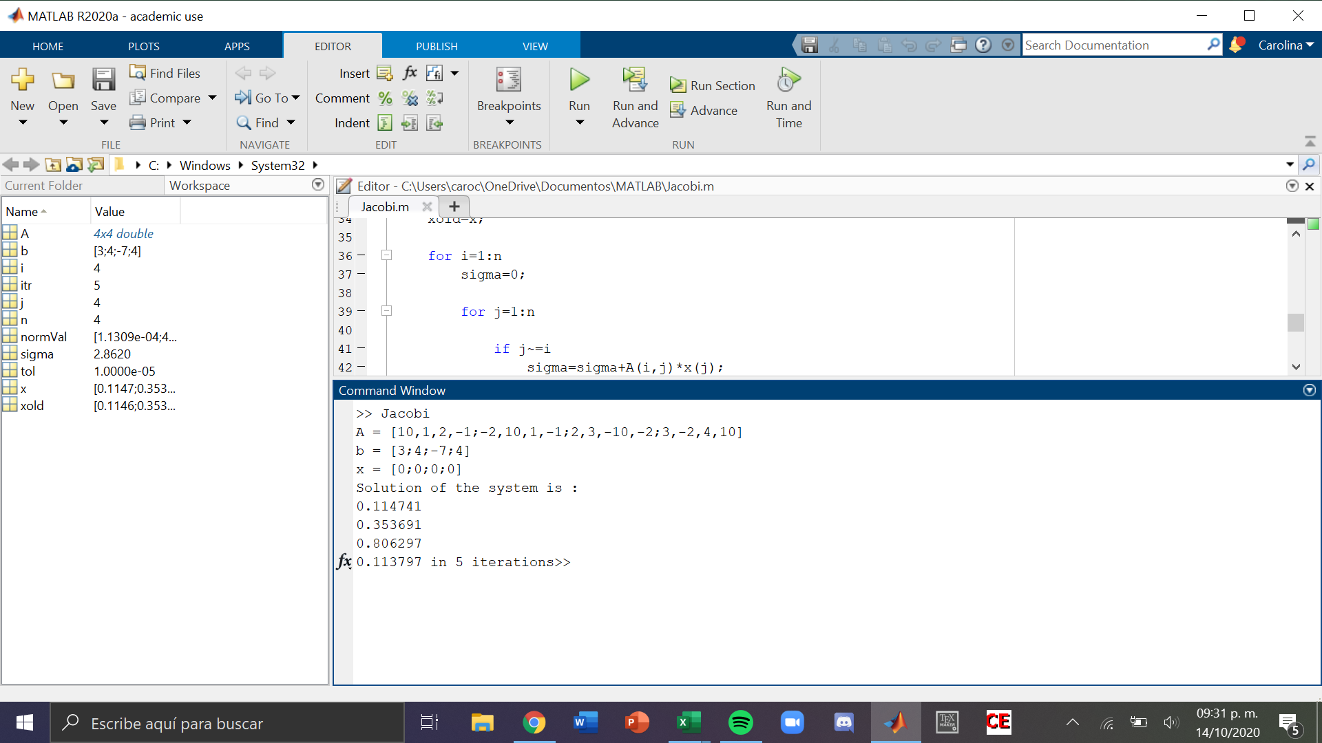
Sistema
 |  |  |  |  |  |  |  |  | b | No. Iteraciones | w | x | y | z | Ew | Ex | Ey | Ez
10 | w | 1 | x | 2 | y | -1 | z | = | 3 | 0 | 0 | 0 | 0 | 0
-2 | w | 10 | x | 1 | y | -1 | z | = | 4 | 1 | 0.3 | 0.4 | 0.7 | 0.4 | 1 | 1 | 1 | 1
2 | w | 3 | x | -10 | y | -2 | z | = | -7 | 2 | 0.16 | 0.43 | 0.8 | 0.11 | 0.875 | 0.06976744186 | 0.125 | 2.6363636364
3 | w | -2 | x | 4 | y | 10 | z | = | 4 | 3 | 0.108 | 0.363 | 0.839 | 0.118 | 0.48148148148 | 0.18457300275 | 0.046483909416 | 0.067796610169
 |  |  |  |  |  |  |  |  |  | 4 | 0.1077 | 0.3495 | 0.8069 | 0.1046 | 0.0027855153203 | 0.038626609442 | 0.039781881274 | 0.12810707457
 |  |  |  |  |  |  |  |  |  | 5 | 0.11413 | 0.35131 | 0.80547 | 0.11483 | 0.056339262245 | 0.0051521448294 | 0.0017753609694 | 0.089088217365
Fila 1 | Valor inicial |  |  | 10 |  |  |  |  |  | 6 | 0.115258 | 0.353762 | 0.805253 | 0.113835 | 0.0097867393153 | 0.0069312136408 | 0.00026948052351 | 0.0087407212193
Fila 2 | Valor inicial |  |  | 10 |  |  |  |  |  | 7 | 0.1149567 | 0.3539098 | 0.8064132 | 0.1140738 | 0.0026209868585 | 0.00041762053495 | 0.0014387165289 | 0.0020933816529
Fila 3 | Valor inicial |  |  | 10 |  |  |  |  |  | 8 | 0.11473376 | 0.3537574 | 0.80634952 | 0.11372967 | 0.0019431072424 | 0.00043080370898 | 7.8973197628E-05 | 0.0030258594789
Fila 4 | Valor inicial |  |  | 10 |  |  |  |  |  | 9 | 0.114727323 | 0.353684767 | 0.806328038 | 0.113791544 | 5.6106948473E-05 | 0.00020536083761 | 2.6641762394E-05 | 0.00054374866378
 |  |  |  |  |  |  |  |  |  | 10 | 0.1147450701 | 0.3536918152 | 0.8062925859 | 0.1137875413 | 0.00015466546828 | 1.9927517961E-05 | 4.3969274454E-05 | 3.5176961856E-05
Fila 1 | Suma valores restantes |  |  |  |  | 4 |  |  |  | 11 | 0.11475105543 | 0.35369850956 | 0.80629905032 | 0.11379780765 | 5.215925882E-05 | 1.8926740767E-05 | 8.0173975121E-06 | 9.0215709881E-05
Fila 2 | Suma valores restantes |  |  |  |  | 4
Fila 3 | Suma valores restantes |  |  |  |  | 7 |  |  |  | COMP EC 1 | 10 | 0.11475105543 | 1 | 0.35369850956 | 2 | 0.80629905032 | -1 | 0.11379780765 | 3.0000093569
Fila 4 | Suma valores restantes |  |  |  |  | 9 |  |  |  | COMP EC 2 | -2 | 0.11475105543 | 10 | 0.35369850956 | 1 | 0.80629905032 | -1 | 0.11379780765 | 3.9999842274
 |  |  |  |  |  |  |  |  |  | COMP EC 3 | 2 | 0.11475105543 | 3 | 0.35369850956 | -10 | 0.80629905032 | -2 | 0.11379780765 | -6.999988479
Situación: | Matriz diagonal dominante |  |  |  |  |  |  |  |  | COMP EC 4 | 3 | 0.11475105543 | -2 | 0.35369850956 | 4 | 0.80629905032 | 10 | 0.11379780765 | 4.000030425

Seidel
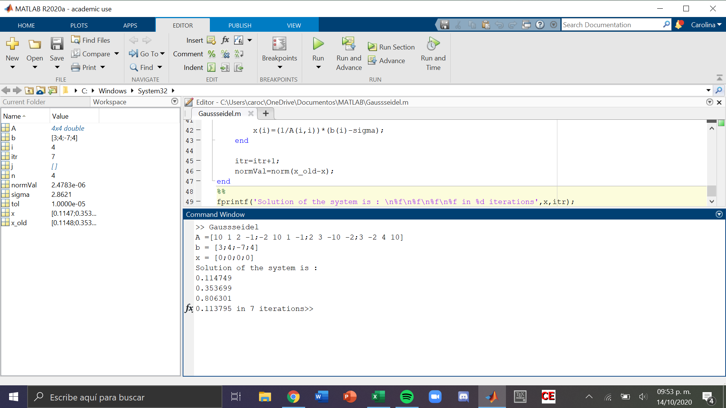
Sistema
 |  |  |  |  |  |  |  |  | b | No. Iteraciones | w | x | y | z | Ew | Ex | Ey | Ez
10 | w | 1 | x | 2 | y | -1 | z | = | 3 | 0 | 0 | 0 | 0 | 0
-2 | w | 10 | x | 1 | y | -1 | z | = | 4 | 1 | 0.3 | 0.46 | 0.898 | 0.0428
2 | w | 3 | x | -10 | y | -2 | z | = | -7 | 2 | 0.07868 | 0.330216 | 0.8062408 | 0.11994288 | 2.8129130656 | 0.39302759406 | 0.11381115915 | 0.64316347915
3 | w | -2 | x | 4 | y | 10 | z | = | 4 | 3 | 0.117724528 | 0.3549151136 | 0.80603086368 | 0.11325331885 | 0.33166009381 | 0.069591608397 | 0.00026045692474 | 0.059067241649
 |  |  |  |  |  |  |  |  |  | 4 | 0.11462764779 | 0.35364777507 | 0.80636919831 | 0.11379358135 | 0.027016869585 | 0.0035836179803 | 0.00041957782023 | 0.0047477414774
 |  |  |  |  |  |  |  |  |  | 5 | 0.11474074097 | 0.3536905865 | 0.80629660787 | 0.11379725186 | 0.00098564098586 | 0.00012104201977 | 9.0029448476E-05 | 3.2254795128E-05
Fila 1 | Valor inicial |  |  | 10 |  |  |  |  |  | 6 | 0.11475134496 | 0.35370033339 | 0.80630091864 | 0.11379429573 | 9.2408469764E-05 | 2.7556925776E-05 | 5.3463488381E-06 | 2.5977809021E-05
Fila 2 | Valor inicial |  |  | 10 |  |  |  |  |  | 7 | 0.11474921251 | 0.35369918021 | 0.80630073742 | 0.11379477732 | 1.8583615355E-05 | 3.2603419974E-06 | 2.2475464586E-07 | 4.2320786244E-06
Fila 3 | Valor inicial |  |  | 10 |  |  |  |  |  | 8 | 0.11474941223 | 0.35369928644 | 0.80630071291 | 0.11379474845 | 1.7404955468E-06 | 3.0032572956E-07 | 3.0393153899E-08 | 2.5369223852E-07
Fila 4 | Valor inicial |  |  | 10 |  |  |  |  |  | 9 | 0.11474940362 | 0.35369928428 | 0.80630071632 | 0.11379474924 | 7.5017206895E-08 | 6.1009968889E-09 | 4.2226892474E-09 | 6.9332494055E-09

Fila 1 | Suma valores restantes |  |  |  |  | 4 |  |  |  | COMP EC 1 | 10 | 0.11474940362 | 1 | 0.35369928428 | 2 | 0.80630071632 | -1 | 0.11379474924 | = | 3.0000000039
Fila 2 | Suma valores restantes |  |  |  |  | 4 |  |  |  | COMP EC 2 | -2 | 0.11474940362 | 10 | 0.35369928428 | 1 | 0.80630071632 | -1 | 0.11379474924 | = | 4.0000000026
Fila 3 | Suma valores restantes |  |  |  |  | 7 |  |  |  | COMP EC 3 | 2 | 0.11474940362 | 3 | 0.35369928428 | -10 | 0.80630071632 | -2 | 0.11379474924 | = | -7.0000000016
Fila 4 | Suma valores restantes |  |  |  |  | 9 |  |  |  | COMP EC 4 | 3 | 0.11474940362 | -2 | 0.35369928428 | 4 | 0.80630071632 | 10 | 0.11379474924 | = | 4

Situación: | Matriz diagonal dominante

